상품제안서
이노젠 와이즈 나노 LED 라이트 도킹 보조배터리 5000mAh | 상품코드: F31731

 |  |  |  |  |  |  | 02-412-0044 | www.easy1.co.kr
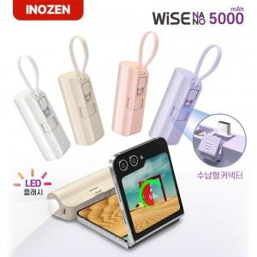

【상세/제작정보】 | <p>박스당 입수량 : 50개</p><p>박스당 택배비 : 5,000원 유료배송​&nbsp;</p>

【인쇄/포장옵션】 | 실크, 레이저, 풀칼라 / 포장지포장

【공급단가】 | 수량 | 100~ | 300~ | 500~ | 1,000~ | 3,000~
*VAT별도 | 단가 | 5,280원 | 5,190원 | 5,060원 | 4,970원 | 4,840원

【상품 URL】 | https://dev.easy1.co.kr:443/src/goods_detail.php?gdno=31731

